【リノベ】申請方法
ZEHリノベ事業_申請マニュアル

本事業に係る工事（一連の工事を含む）は、交付決定通知に記載する交付決定日以降に契約・発注・着手すること。
本事業は以下のフローで実施します。
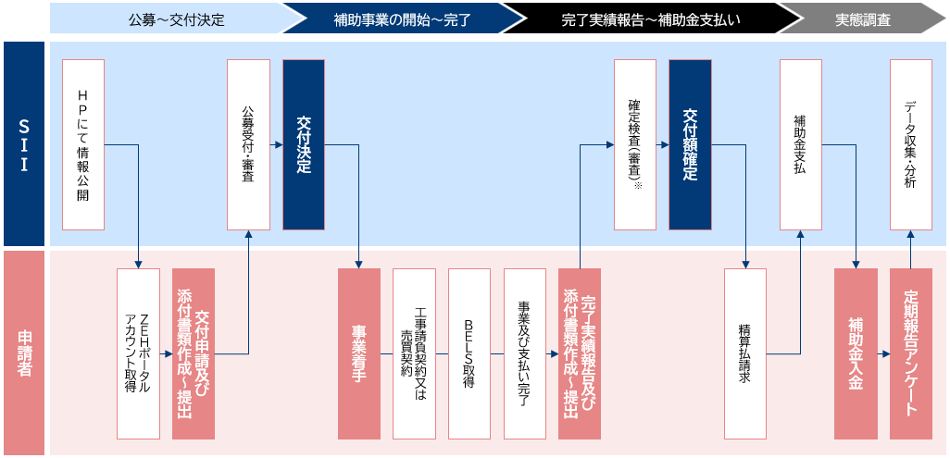

④

①
②
③

本マニュアルではこの部分を説明しています。

① ZEHポータルアカウントを取得
（注）令和7年度以前に新築戸建ZEHの申請のためにZEHポータルアカウントを取得された方は、ZEHリノベ事業の申請でも同一のアカウントを継続してご利用ください。

＜新規でアカウントを取得する場合＞
以下のURLからZEHポータル・マニュアル＜アカウント発行編＞を確認してください。
https://zehweb.jp/assets/doc/R08ZEH_zehportal_manual_account.pdf

② 交付申請時にZEHポータルへ必要な情報を入力
ご自身のZEHポータルアカウントで、ZEHポータルにログインして「ZEHリノベ事業」への申請手続きを行ってください。
Point
・ | ＊マークの付いている項目は必須入力項目です。
・ | エラーが表示された場合はエラー内容を確認して適切に修正を行ってください。
・ | 交付決定までに画面に表示されるステータスは以下の通りです。自身の申請が適切に申請されているか確認してください。
（注）審査に関する個別の問い合わせについては、一切応じられませんのであらかじめご了承ください。
 | ステータス |  | 状況 |  |  |  |  | 対応者
 | 仮保存 |  | 交付申請入力中の状況です。 （注）このステータスでは交付申請は完了していません。 |  |  |  |  | 申請者 （連絡窓口）
 | 交付申請中 |  | 交付申請提出済みの状況です。（SIIで受付可否を確認中） |  |  |  |  | SII
 | 【交付申請】審査中 |  | 審査中の状況です。 |  |  |  |  | SII
 | 【交付申請】不備確認依頼 |  | 交付申請内容に不備がある状況です。 「不備修正開始」をクリックして、不備修正を行ってください。 |  |  |  |  | 申請者 （連絡窓口）
 | 【交付申請】不備修正中 |  | 申請者で不備修正中の状況です。 （注）不備修正が完了したら「事務局へ送信」を押して提出してください。 |  |  |  |  | 申請者 （連絡窓口）
 | 【交付申請】審査完了 |  | 不備が無く、審査が完了した状態です。 順次交付決定を行いますので、通知をお待ちください。 |  |  |  |  | SII
 | 交付決定 |  | 交付決定についての連絡がメールで通知されます。 （注）連絡窓口の担当者は交付決定通知書をZEHポータルからダウンロードし、 必ず申請者本人へお渡しください。 |  |  |  |  | 申請者 （連絡窓口）

③ 交付申請時にZEHポータルへ必要な資料を添付
以下の一覧を確認して、必要な資料を準備の上、ZEHポータルへ添付して申請してください。
＜提出書類一覧＞ （注）添付する資料に圧縮やパスワード付加は行わないでください。 凡例 ●：提出必須 ／ ○：申請内容に該当する場合のみ資料を提出
 |  | 提出資料 | 申請者区分 |  | 形式 | 添付タイプ | 内容
 |  |  | 個人 | 法人
 | 申請者情報に関する書類 | 実施計画書 兼補助金額算出表 | ● | ● | Excel | 実施計画書 | SII定型様式［R8S001］であること。
 |  | 本人確認書類 | ● |  | PDF | 本人確認書類 | ・運転免許証、運転経歴証明書、個人番号カード（マイナンバーカード） （表面）※１、健康保険資格確認書※２、日本国パスポート※３、 特別永住者証明書、在留カード※４、身体障害者手帳、療育手帳、 精神障害者保健福祉手帳、印鑑登録証明書の いずれか１つ （複数の添付は不要） ・有効期限内のもの。（印鑑登録証明書の場合は発行日が申請日より ３か月以内のもの） ・申請時点の住所が記載されているもの。
 |  | 法人登記事項証明書 |  | ● | PDF | 法人登記 | ・個人事業主の場合は、個人事業開業届出済証明書。 ・発行日が申請日より３か月以内のもの。
 |  | 宅地建物取引業免許証 |  | ○ | PDF | 宅建免許証 | ・買取再販業者の場合、提出すること。 ・建設業者・宅建業者等企業情報検索システム 「宅地建物取引業者検索」より、「宅地建物取引業者の詳細」を 提出すること。 ・有効期限内のものを提出すること。
 | 住宅・性能に関する書類 | 建物登記事項証明書 | ● | ● | PDF | 建物登記事項 | ・家屋の用途（種類）が「居宅」であること。 ・「居宅」でない場合、建築士が記名・押印した用途変更に関する 理由書・誓約書を添付すること
 |  | 検査済証 | ● | ● | PDF | 検査済証等 | 検査済証の現物がない場合は、当該物件を所管する行政庁にて発行される「台帳記載事項証明書」を提出すること。
 |  | 平面図兼配置図 | ● | ● | PDF | 平面図 兼配置図 | ・BELS申請するものと同じ書類を提出すること。 ・集合住宅の住戸の場合は、対象住戸の位置が分かるように図面に 表記すること。
 |  | 立面図 | ● | ● | PDF | 立面図 | ・BELS申請するものと同じ書類を提出すること。
 |  | 矩形図・断面図 | ● | ● | PDF | 矩形図 ・断面図 | ・BELS申請するものと同じ書類を提出すること。
 |  | 求積図・求積表 | ● | ● | PDF | 求積 | ー
 |  | 一次エネルギー 消費量計算結果 （WEBプログラム） | ● | ● | PDF | エネルギー 計算書 | ・BELS申請するものと同じ書類を提出すること。
 |  | 外皮性能計算書 | ● | ● | PDF | 外皮計算書 | ・BELS申請するものと同じ書類を提出すること。 ・外皮計算は、標準計算ルートにより算出すること。 ・部位ごとの外皮面積（外壁・窓・屋根・天井・床・基礎）と その基となる求積図及び求積表を添付すること。
 |  | 現況性能証明書 | ○ | ○ | PDF | 現況性能証明書 | ・2016年4月1日以降に建築された住宅の場合、提出すること。 ・SII定型様式［R8R002］であること。 ・本事業と連携するZEH診断事業の「診断結果報告書」をもって 本資料に変えることができる。
 | ※1 裏面のマイナンバー（個人番号）は提出不要。また、マイナンバー通知カードは不可。
 | マイナンバー（個人番号）が提出され、マスキングされていない場合、ＳＩＩは受理せず、不備として差し戻す。
 | ※2 保険者番号、被保険者等記号・番号及びQRコード＊はマスキングして提出すること。
 | マスキングされていない場合、ＳＩＩは受理せず、不備として差し戻す。
 | ※3 2020年2月4日以降に発行されたものは不可。
 | ※4 在留カードの場合は「永住者」又は「高度専門職2号」のみ対象とする。
 | ＊QRコードは株式会社デンソーウェーブの登録商標である。

④ 申請提出後の対応
審査の結果はメールで通知されます。
＜不備があった場合＞
・連絡窓口の担当者（いない場合は補助事業者本人）のメールアドレスに通知されます。
・ZEHポータルにログインして不備内容の確認を行い、修正の上、速やかに再提出してください。
（注1）不備指摘を受けた箇所以外は変更しないでください。
（注2）不備内容や進捗により、SIIから電話にてご連絡することがあります。

＜交付決定となった場合＞
・ZEHポータルアカウントの登録アドレス及び申請者本人のメールアドレス※に通知されます。
・ZEHポータルへログインして、「交付決定通知書」をダウンロードしてください。
・ZEHポータルにて、交付決定後の手続きの詳細や完了実績報告で必要となる資料について必ず確認の上、補助事業を進めてください。
（注）連絡窓口の登録アドレス担当者は、「交付決定通知書」のダウンロード後、必ず補助事業者本人へお渡しください。
補助事業に係る資料（申請書類、SII発行文書、経理に係る帳簿及び全ての証拠書類）は事業完了日に属する年度の終了後
6年間はいつでも閲覧できるよう、大切に保管する必要があります。
※連絡窓口の担当者のメールアドレスには通知されません。

＜交付決定前に申請を取下げたい場合＞
・交付決定を受ける前であれば、ZEHポータルから取下げの手続きが可能です。
・申請画面の「取下げ」ボタンをクリックし、画面の案内に従って必要項目を入力の上、「取下げ申請」ボタンを押してください。
承認ステータスが「交付決定前取下げ」に遷移していれば、取下げ手続き完了です。
（注）一度取下げ手続きへ進めた申請情報は元に戻すことは出来ません。絶対に間違いのないよう注意をしてください。

⑤ 手続きに困った場合
ZEH Webによくあるご質問を掲載しています。以下のURLからご参照ください。
https://zehweb.jp/renovation/zeh/faq/

